Накладная-№3
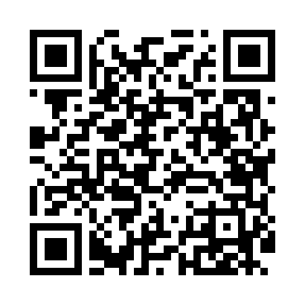
Номер товарно-транспортной накладной: |  |  | Торговый представитель: Kamol aka
Поставщик: Toshkent falcon fly 2 |  |  | Телефон торгового представителя: +998979626299
Дата отгрузки: 19.10.2025 |  |  | Контрагент: Dona zakass
Дата консигнации: |  |  | Адрес:
Доставщик: |  |  | Телефон:
Телефон доставщика:
Время заказа: 19.10.2025 16:38:29
№ | Штрих-код | Название товаров (работ,услуг) | Количество | Количество в кейсе | Цена | Сумма
 |  |  | 172 |  |  | 235.2
1 | 2024161380052 | Пластмас ликоб 2264-8 Ø20.5×H2.4 20.5x2.4 см DB-59-54 | 72 | 1 коробка | 1.60 | 115.20
2 | 6920250467429 | Пластмасса пиёла 021-50 DB-67-42-1 | 100 | 100 шт. | 1.20 | 120
Итого: 235.2$|->UZS: 2,940,000.00

